Initial screen
Initial screen of Kiosk :



SELAMAT DATANG DI FNB KIOSK

Silahkan pilih opsi

 | Drop Vendor Invoice | Cancel Invoice

 | Drop Surat & Paket Kiriman

Drop Vendor Invoice
After click option "Drop Vendor Invoice" :



Silahkan scan QR code MAP EVI dengan Barcode scanner

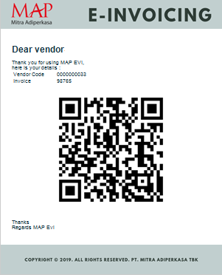

After scan QR barcode from MAP EVI : |  |  |  | Format Nomor urut Vendor invoice :

 |  |  |  | No. Urut
 |  |  |  | Vendor Invoice
 |  |  |  |  | 1

 |  |  |  |  | 2020-02-11
 |  |  |  |  | 15:59:00
 |  |  |  |  | Invoice # 98765

0800 - PT. SARI COFFEE INDONESIA |  |  |  | Printed 2 times

Vendor code : 33

Invoice # 98765

 | Koreksi | Print No. Urut Vendor Invoice

After print Nomor urut Vendor invoice :



Silahkan tempel 1 lembar No. Urut Vendor Invoice

di amplop Invoice fisik yang akan diserahkan ke MAP

Simpan lembar ke-2 No. Urut Vendor Invoice sebagai

bukti penyerahan Invoice fisik

Pastikan Invoice fisik sudah disertai dengan :
 |  |  |  | >> PO Confirmed perlu disertakan??
QR Barcode MAP EVI dan label Vendor Invoice

Letakkan data yang sudah lengkap ke dalam

"Dropbox Vendor Invoice"

Terima kasih sudah menggunakan FNB Kiosk!

 |  |  | SELESAI

If EVI QR Cannot Be Read :

Mohon hubungi Finance Division untuk validasi lebih lanjut.

Mohon maaf untuk ketidak nyamanannya.

Extention Number : XXXXXX



 |  |  | SELESAI

If Vendor Blocked :

Vendor ………. Telah di-Block!

Mohon menghubungi Finance Team untuk Follow Up Lebih Lanjut

Extention Number : XXXXXX

 |  |  | SELESAI

Drop Surat & Paket Kiriman
After click option "Drop Surat & Paket Kiriman" : |  |  |  | Format Nomor urut Surat & Paket :

 |  |  |  | No. Urut
 |  |  |  | Surat & Paket
 |  |  |  |  | 1

 |  |  |  |  | 2020-02-11
 |  |  |  |  | 15:59:00
 |  |  |  |  | Dikirim oleh JNE
 |  |  |  |  | Nama Penerima : Pak Budi

Silahkan isi kolom kosong di bawah ini

 | Jasa Pengiriman |  | Dropdown/Logo

Surat
Paket

 | Nama Penerima

 |  | Print No. Urut Surat & Paket

After print Nomor urut Surat & Paket :

Silahkan tempel 1 lembar No. Urut Surat & Paket

di amplop Surat / Paket yang akan diserahkan ke MAP

Simpan lembar ke-2 No. Urut Surat & Paket sebagai

bukti penerimaan Surat / Paket oleh penerima

Letakkan Surat / Paket ke dalam

"Dropbox Surat & Paket"

Terima kasih sudah menggunakan FNB Kiosk!

 |  |  | SELESAI

